Sheet1
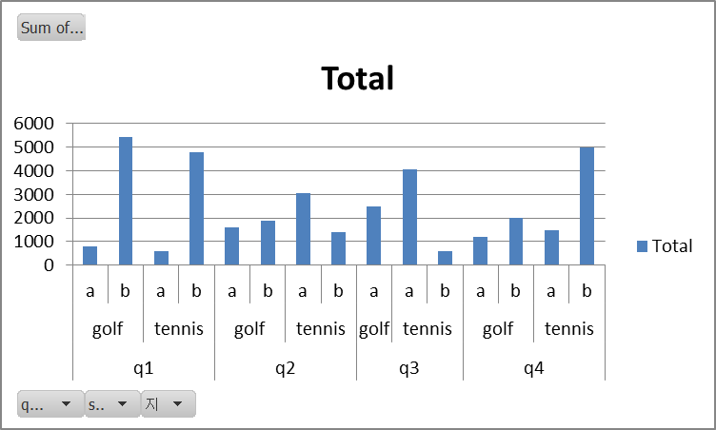
Pivot Table Lecture

엑셀은 아주 방대한 데이터를 사용해 필요한 자료를 골라내도록 준비되어있습니다.
작은 데이터들은 여러가지 기본 funtion으로 새로운 자료포를 고르느데 문제가 없지만,
데이터의 양이 많아지면 관리에 문제가 생깁니다.
Pivot funtion은 하나의 큰 데이타에서 내가 원하는 자료를,
내가 원하는 방식으로 새로 만들어줍니다.
이것이 Pivot Table Report 입니다.

To analyze numeric data in depth and to answer unanticipated questions about
your worksheet data or an external data source:
you can create a PivotTable report (PivotTable report: An interactive, crosstabulated Excel report
that summarizes and analyzes data, such as database records, from various sources
including ones that are external to Excel.) or PivotChart report.

아무렇게나 적어놓은 지점별, 분기별, 스포츠별 매상표

sport | quarter | sales | 지점
golf | q3 | 1500 | a
golf | q4 | 2000 | b
tennis | q3 | 600 | b
tennis | q4 | 1500 | a
tennis | q3 | 4070 | a
tennis | q4 | 5000 | b
golf | q1 | 5430 | b
golf | q2 | 1600 | a
golf | q2 | 1900 | b
tennis | q1 | 600 | a
tennis | q2 | 1400 | b
golf | q1 | 780 | a
tennis | q2 | 3070 | a
tennis | q1 | 4800 | b
golf | q4 | 1210 | a
golf | q3 | 990 | a

Pivot Table report를 만들기 위해서는 Pivot Table 과 PivotChart Wizard를 사용합니다.
1) Table이 시작될 위치의 셀을 클릭한다.
2) Insert 메뉴를 클릭 (2010 Excel) 혹은: Data 메뉴 사용 (Excel Classic 메뉴가 설치되었을 경우)
PivotTable 을 클릭하면 다음과 같은 창문이 열린다

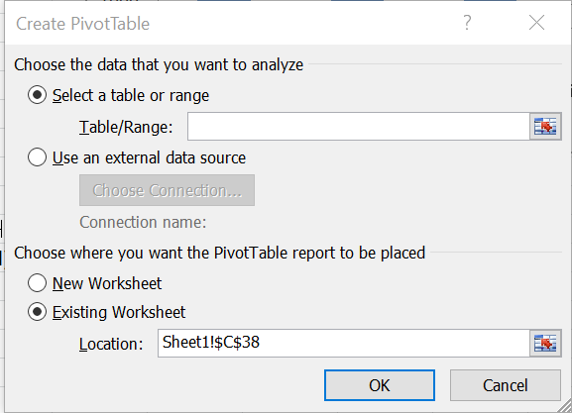

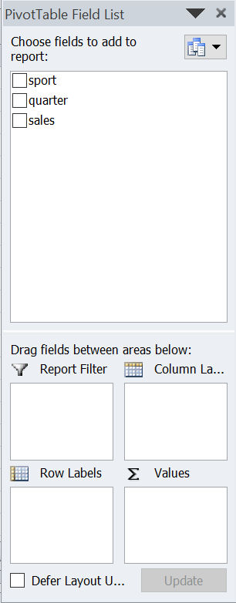
Table/Range 에 범위를 정한다. |  |  |  | 오른쪽에 PivotTable Field List가 오픈된다
(제목을 포함한 모든 데이터를 포함시킨다)

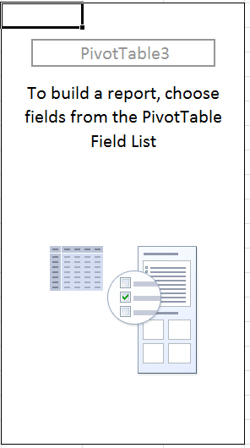

Field List 에서
Sport, Quarter, 지점, Sales 를 하나 하나 체크해 보면서 어떤 도표가 만들어지는지 본다.
 | Total
golf q1 | 6210
golf q2 | 3500
golf q3 | 2490
golf q4 | 3210
tennis q1 | 5400
tennis q2 | 4470
tennis q3 | 4670
tennis q4 | 6500
분기, 스포츠별 매상
Row Labels | Sum of sales
golf | 15410
q1 | 6210
q2 | 3500
q3 | 2490
q4 | 3210
tennis | 21040
q1 | 5400
q2 | 4470
q3 | 4670
q4 | 6500
Grand Total | 36450
 | Total
golf | 15410
tennis | 21040

스포츠별 매상
Row Labels | Sum of sales
golf | 15410
tennis | 21040
Grand Total | 36450

 | Total
q1 | 11610
q2 | 7970
q3 | 7160
q4 | 9710
지점, 스포츠별 매상
Row Labels | Sum of sales
golf | 15410
a | 6080
b | 9330
tennis | 21040
a | 9240
b | 11800
Grand Total | 36450

지점, 분기, 스포츠별 매상

Row Labels | Sum of sales
golf | 15410
a | 6080
q1 | 780
q2 | 1600
q3 | 2490
q4 | 1210
b | 9330
q1 | 5430
q2 | 1900
q4 | 2000
tennis | 21040
a | 9240
q1 | 600
q2 | 3070
q3 | 4070
q4 | 1500
b | 11800
q1 | 4800
q2 | 1400
q3 | 600
q4 | 5000
Grand Total | 36450

